フォント
フォントについて

NotoフォントはGoogleが開発した多言語対応フォントで、非常に多くの言語に対応している

フォント | 対応 | 概要 |  | ダウンロード
Noto Sans | - | ・多言語対応のベースフォント |  | Noto Sans - Google Fonts
Noto Sans JP | 日本語 | - |  | Noto Sans Japanese - Google Fonts
Noto Sans Korean | 韓国語 | - |  | Noto Sans Korean - Google Fonts
Noto Sans SC | 簡体字中国語 | ・SCは Simplified Chinese（簡体字中国語）の略． |  | Noto Sans Simplified Chinese - Google Fonts
Noto Sans TC | 繁体字中国語 | ・TCは Traditional Chinese（繁体字中国語）の略． |  | Noto Sans Traditional Chinese - Google Fonts
現状は"Noto Sans CJK"を日英中に使用している
Noto Sans CJK | 日本語 韓国語 中国語（簡体字・繁体字） | ・CJKはChinese、Japanese、Koreanの略. ・上記３言語に対応した大規模なフォントセット． ・同じ漢字でも中国語、日本語、韓国語で見た目が異なることがある． |  | Noto Sans CJK JP | Adobe Fonts https://github.com/notofonts/noto-cjk

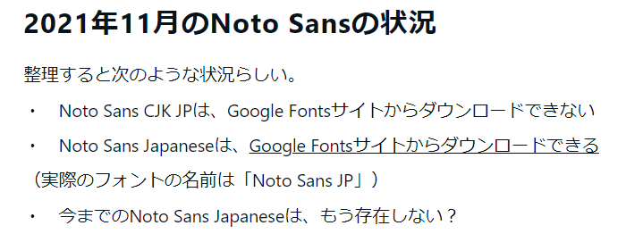
【参考】
【Webフォント】Noto Sans CJK？ Noto Sans JP？違いは？ | PRYTHMWORKS
Noto Sans CJK JPが見つからない｜25728121 (note.com)
notofonts/noto-cjk: Noto CJK フォント (github.com)

"Noto Sans CJK"のみGitHubから
それ以外はGoogle Fontsからダウンロードした (2024/10/09)

【参考】
【Webフォント】Noto Sans CJK？ Noto Sans JP？違いは？ | PRYTHMWORKS
Noto Sans CJK JPが見つからない｜25728121 (note.com)

Text Mesh(ダイナミックフォント)の仕組み

【テキストの表示】

入力された文字だけを含む
フォントアトラス（テクスチャ）が
内部的に生成される
Text Meshにテキストを入力
各文字に対応したメッシュが生成される
フォントアトラスの対応個所をUV指定して
メッシュ上に文字をレンダリング．

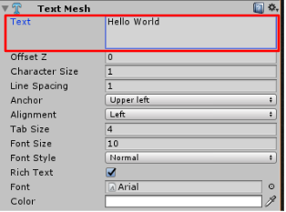
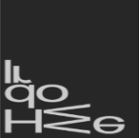
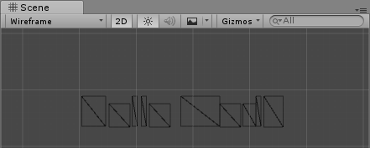
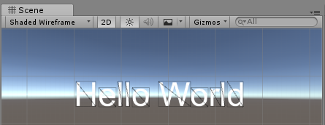

フォントアトラスを
そのまま貼っている

入力テキストの変化によって動的に追加

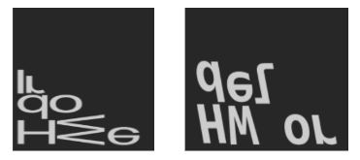
①異なるフォントを指定した場合
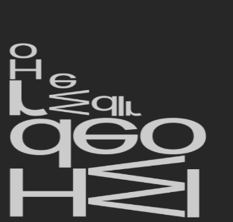
②サイズを変更した場合
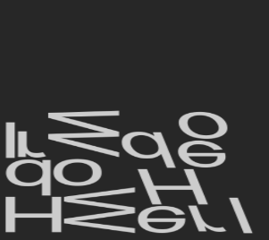
③スタイルを変更した場合

よって以下のケースでパフォーマンスに注意が必要
・フォントアトラスへの文字の追加が多くなる場合
・フォントアトラスが大きくなりすぎる場合
・フォントアトラスのサイズが頻繁に変更される場合

※アトラス内に収まらない時にテクスチャを大きく作り直す

【参考】
【Unity】ダイナミックフォントの知っておくべき内部挙動 - LIGHT11 (hatenadiary.com)

Text Mesh Pro

➊ SDF (Signed Distance Field)

ダイナミックフォントでは描画したい文字のフォントアトラスを生成し、それをそのままメッシュに貼っていた．
一方、TextMeshProでは事前にフォントファイルから以下のようなテクスチャを生成しておく

Distance Field
「文字エッジからの距離」を表す
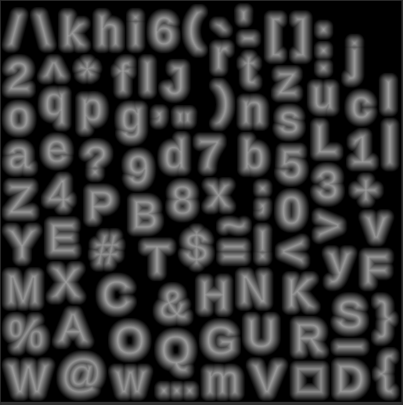



TextMesh Proの
フォントアトラス

TextMesh Proではこの距離を表すテクスチャをシェーダで加工して描画する

元フォントと同じ距離まで塗った場合
かなり遠い距離まで塗った場合



【参考】
【Unity道場スペシャル 2017博多】TextMesh Pro を使いこなす | PPT (slideshare.net)
【Unity】TextMesh Proを使うと何ができるのか？メリットとデメリット - LIGHT11 (hatenadiary.com)
[Unity] カスタムシェーダーでTextMeshProに独創的な演出を加える #Shader - Qiita
【Unity】TextMeshProにFont FallbackとDynamic SDF Systemが追加、日本語が使いやすくなった。 - テラシュールブログ (hateblo.jp)
本当に使える！TextMeshProでの「日本語」「多言語」対応方法 - きゅぶろぐ (kyubuns.dev)
TextMesh Proを印字風に加工する【前編】｜カキレモン (note.com)
・拡大に強い
・文字装飾が多彩

➋ Font Fallback (TMPro 1.4 ~)

Font Fallbackに他フォントアセットを指定すると、
アトラスに存在しない文字を他フォントアセットから取得して埋めることができる

❸ Dynamic SDF System

本当に使える！TextMeshProでの「日本語」「多言語」対応方法 - きゅぶろぐ (kyubuns.dev)

TMPのフォントアセット作成

TextMeshProで任意の言語を表示するためには、
言語に対応したフォント(.ttf等)から、フォントアセット(.asset)を生成する必要がある
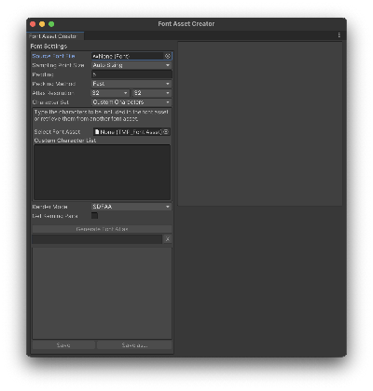
Font Asset Creator
フォントアセット
TMProでどう表示するか
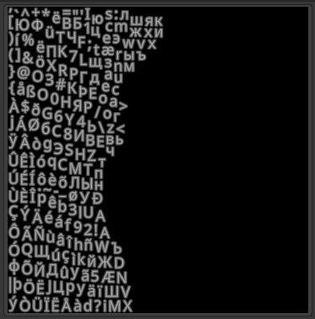
フォントアトラス

フォント

どういった書体なのか
これを使用して
テキスト描画を行う

設定値
Character Set
どの文字を入れるか
1024 x 1024
Atlas Resolution
出力テクスチャのサイズ
これがデータサイズに
直結する
50
Sampling Point Size
5
Padding
文字をどう詰めるか
おそらく表示の綺麗さに影響する (※収まる範囲で大きくする)

プロジェクトでの言語対応

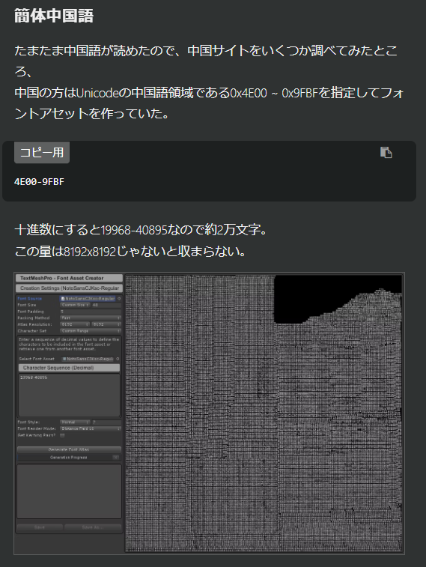
下表に示すように、現状の対象言語であればNotoSans、NotoSansCJKで対応できそう．
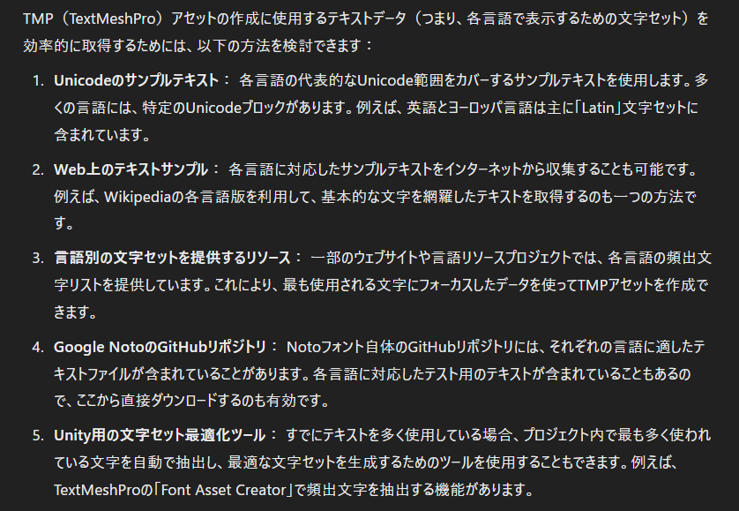
言語 | 日本語読み | 使用フォント | Unicode領域
Japanese (ja) | 日本語 | Noto Sans CJK | 4E00-9FFF（CJK統合漢字）, …
Chinese (zh-Hans) | 簡体字中国語 | Noto Sans CJK | 4E00-9FBF（CJK統合漢字）, …
English (en) | 英語 | Noto Sans | 0000-007F（基本ラテン）, 0080-00FF（ラテン補助）, 2000-206F（一般句読点）
German (de) | ドイツ語 | Noto Sans | 0000-007F（基本ラテン）, 0080-00FF（ラテン補助）
French (fr) | フランス語 | Noto Sans | 0000-007F（基本ラテン）, 0080-00FF（ラテン補助）, 0100-017F（ラテン拡張）, 1E00-1EFF（ラテン拡張追加）, 2000-206F（一般句読点）
Dutch (nl) | オランダ語 | Noto Sans | 0000-007F（基本ラテン）, 0080-00FF（ラテン補助）
Italian (it) | イタリア語 | Noto Sans | 0000-007F（基本ラテン）, 0080-00FF（ラテン補助）
Spanish (es) | スペイン語 | Noto Sans | 0000-007F（基本ラテン）, 0080-00FF（ラテン補助）, 0100-017F（ラテン拡張）, 1E00-1EFF（ラテン拡張追加）, 2000-206F（一般句読点）
Czech (cs) | チェコ語 | Noto Sans | 0000-007F（基本ラテン）, 0080-00FF（ラテン補助）, 0100-017F（ラテン拡張）, 1E00-1EFF（ラテン拡張追加）

【日本語、中国語】
【英語、ヨーロッパ言語】

Noto Sans CJK
Noto Sans
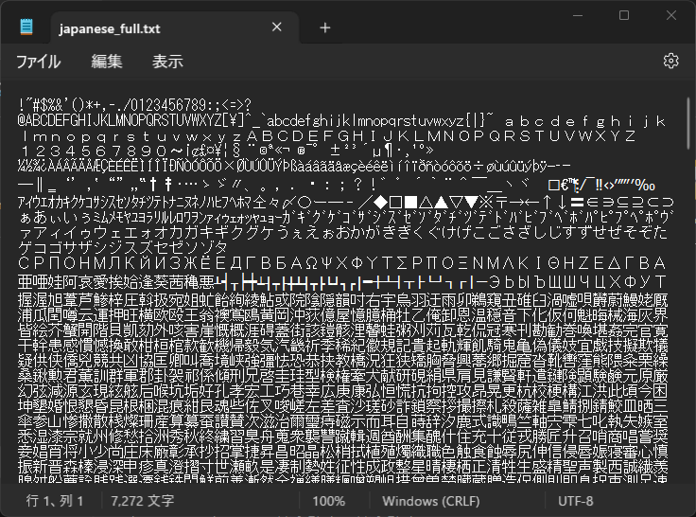
現状は"Noto Sans CJK"を日英中に使用している
各言語の代表的なUnicode範囲をカバーするサンプルテキストを使用．
英語とヨーロッパ言語は主に「Latin」文字セットに含まれています

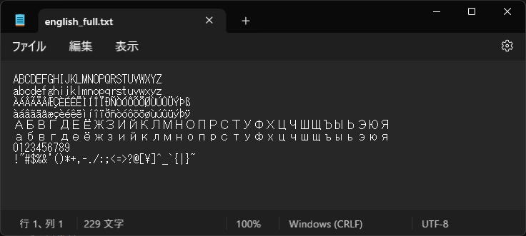

【参考】
【Unity】TextMeshPro フォントアセットメモ Localization - アプリ個人開発 まるブログ (hatenablog.com)
[Unity]多言語対応のフォント準備(Unicode領域の調査)｜Zaki_san (note.com)
Text Mesh Proで簡体中国語と韓国語を使う #Unity - Qiita [UE5]今更聞けないローカライズ～フォント編～ #UE4 - Qiita
Atlas Resolution 8192 x 4096
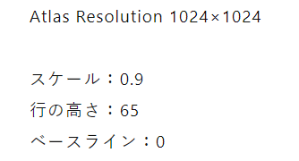
Atlas Resolution 1024 x 512

 |  |  |  |  | Browse Fonts - Google Fonts

【Unity】TextMeshPro フォントアセットメモ Localization - アプリ個人開発 まるブログ (hatenablog.com)
[Unity]多言語対応のフォント準備(Unicode領域の調査)｜Zaki_san (note.com)

重複した文字の削除ツール – 文章中の重複した文字をゴッソリ削除！｜イクナガ ツールズ (ikunaga.net)

翻訳テーブル
概要

”翻訳テーブルの構築”、”ランタイムでのテーブル参照”の２つについて検討．

Unity Localization

テーブル参照

table key
+
value key
テキストUI

翻訳テーブル
（元データ）
翻訳テーブル

翻訳テーブルの読み込み

テーブルはexcelで管理し、Unityへ読み込む前にcsv変換する流れで考えている．
また読み込み処理はUnityLocalizationのstringTableWindowを開き、右上のコンテキストメニューからImport > CSVで行える（GUI操作）

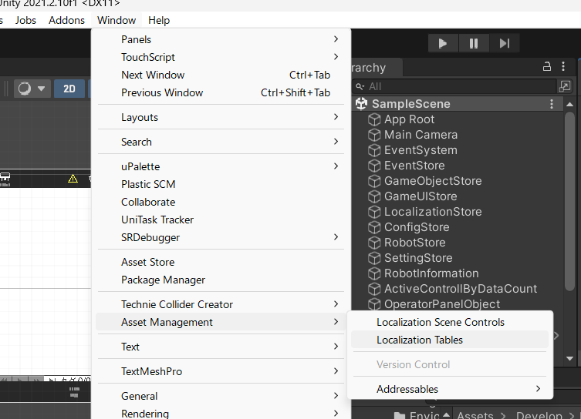
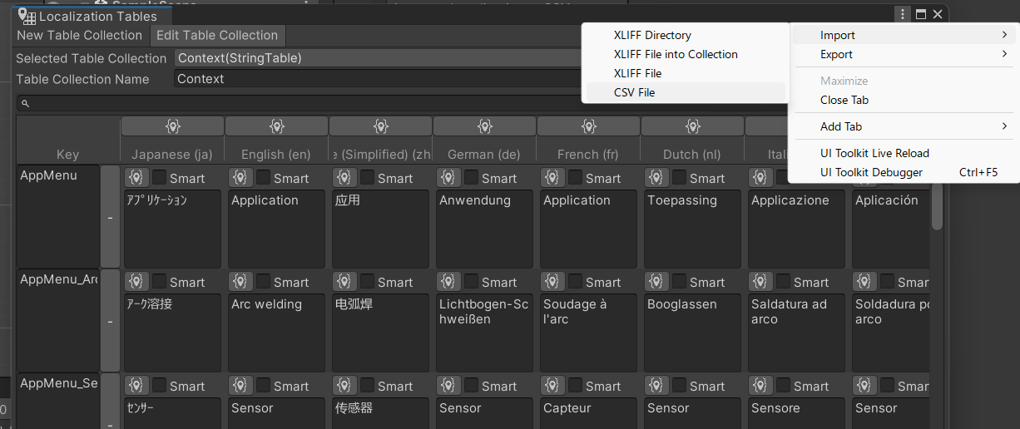

翻訳テーブルの管理

Key - Velueは辞書に相当
(or アプリ全域で共通)
Key - Velueは文脈に依存

Common Words
・Key - Valueは基本的に1単語
（複数は名詞節のみ可）
・Key - Velue が1:1対応（可逆変換）
→Valueは全角表記
→Valueは装飾を含めない
（改行、テキストタグ etc）
Contextual Words
Messages

・KeyにはPrefixを付与する
（カテゴリ情報）
・
・Valueはシステムメッセージ
（アプリ、ロボコン）

振り分け判定の共通化（＋労力減）
のためここは具体的に定義したい
ここは無理に共通化を考えない
（Common Wordに収まらない時点で
諦めるとか）

定期的にメンテナンス
（ルール、現状のデータ）
Prefixは具体的なUIとの紐づけに利用

こちらは基本的に具体的なUIに依存せずに編集可能

iOSネイティブ設定への適用

ProjectSettings->Localizationの"Metadata"の項目からInfo.plistのローカライズ設定を行うことができる
例えば、
ShortName→Info.plistのCFBundleName
DisplayName→Info.plistのCFBundleDisplayName
などのように対応するプロパティに適用される
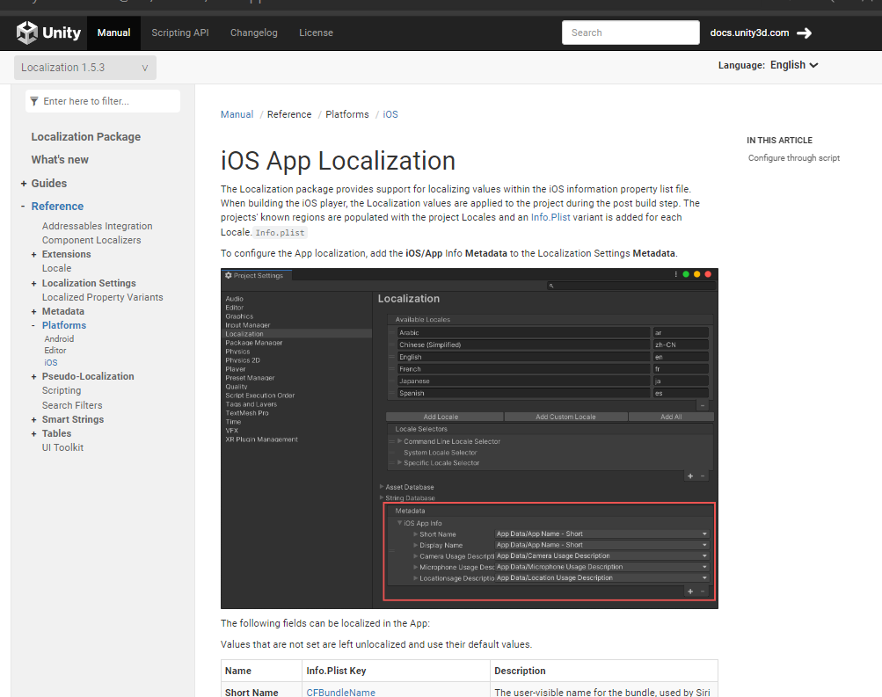
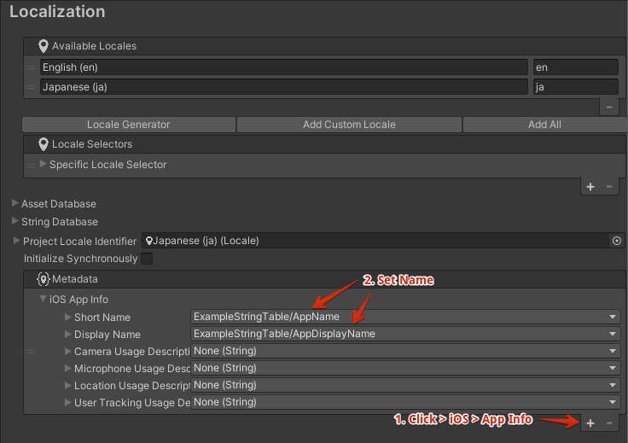

【参考】 | iOS App Localization | Localization | 1.5.3
 | 【Unity】【Localization】iOS/Androidのアプリ名などをローカライズする - LIGHT11
 | ReactNative iOSパーミッションテキストのローカライズ方法 #reactnative - Qiita
 | 【Unity】[iOS]Xcode projectの Localization 自動化 | hirokuma.blog

